文库类型选择示例
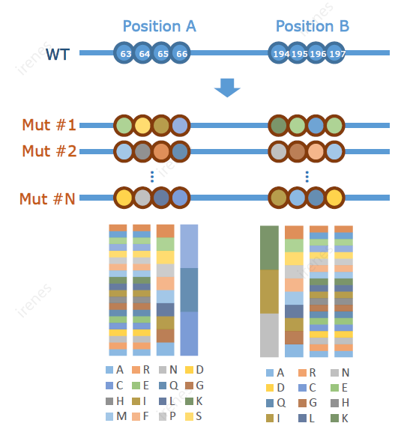
如何选择文库类型：
精准点饱和突变文库： | 每个氨基酸位点可以突变为所有的19/20种氨基酸对应密码子或任意指定的密码子， 每个位点一个库 | 精准组合突变文库： | 所有指定位点同时突变
精准扫描饱和突变文库： | 每个氨基酸位点可以突变为所有的19/20种氨基酸对应密码子或任意指定的密码子，所有位点合并发一个库
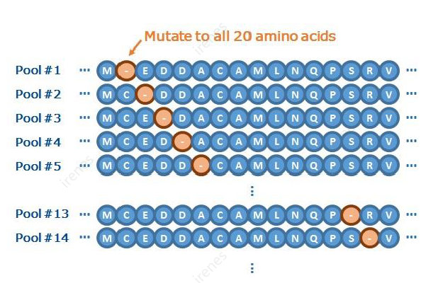

其他： | 如果以上信息与您的设计不符，请在注释区添加您的需求，或向我们的专员澄清您的需求

有任何疑问请联系 | gene@genscript.com.cn 或致电025-58897288转5820、400-250-8686转5820

